门
 | 随机本用
玩家位置
 |  |  | 按钮1-3
门1

按钮1 | 随机出1 |  |  |  |  |  | BOSS
 |  |  |  |  |  |  | 按钮2
可走路线 |  | 门1
 |  |  |  |  |  | 随机出1
门2 |  |  |  |  |  |  |  |  |  | 门需要分成2个物件：
 | 按钮1-1 |  |  | 按钮1-2 |  |  |  |  |  | A：固定不消失的门边框部件
按钮2 |  |  |  |  |  |  |  |  |  | B：门关闭着的物件（这个物件消失时要展现出一个开门的效果）
 |  |  |  |  | 随机出1 |  |  |  |  | （这个物件消失时要展现出一个开门的效果）
不可行走 |  |  |  |  |  |  |  |  |  | （这个物件出现时要展现出一个关门的效果）
 |  |  |  |  |  |  |  |  |  | 按钮两个状态：
怪物 | 随机出1 |  |  |  | 门2 |  |  | 高级宝箱 |  | A:可点击触发开门事件时的状态
 |  |  |  |  |  |  |  |  |  | B:可点击只会弹出提示的状态
守护怪1
 |  |  |  |  |  |  |  |  |  | #计时器功能
高级宝箱 |  |  |  |  |  |  |  |  |  | #计时器结束后触发新事件

BOSS |  |  |  |  |  |  |  |  |  | UI界面显示计时器

守护怪2

 | #按钮1-1和按钮1-2为随机，初始只有一个按钮可以开启门1，当门1开启后，按钮1-1和按钮1-2重新随机，门1开启10秒后会自动关闭，玩家可以重新选择按钮1-1或者按钮1-2进行打开门1，也
 | 可以通过按钮1-3开启门1，只有按钮1-1和1-2为随机，当1-1可以开门1时，1-2为失效状态，1-2可以开启门1时，1-1为失效状态，玩家点击不同的按钮会弹出对应的提示
 | #门1在关闭状态时玩家点击会提示：大门紧闭，请找寻开启大门的机关！
 | #门1在打开状态时玩家点击会提示：大门已开，请抓紧时间通过！
 | #守护怪1会门1每次开启后刷新（随机2个位置刷一只怪，当门1再次开启后，重新随机守护怪1的刷新，每次只能存在一只守护怪1），守护怪1不计入累计杀小怪的副目标内，初始随机刷新1只守护怪1
 | #当关卡中有守护怪1存在时，按钮1-1和1-2无法点击，玩家点击时会弹出提示：请找到并击杀守护按钮的怪物！
 | #守护怪2会门1每次关闭后刷新（随机2个位置刷一只怪，当门1再次关闭后，重新随机守护怪2的刷新，每次只能存在一只守护怪2），守护怪2不计入累计杀小怪的副目标内，初始随机刷新1只守护怪2
 | #当关卡中有守护怪2存在时，按钮1-3无法点击，玩家点击时会弹出提示：请找到并击杀守护按钮的怪物！
 | #门2为永久开启
 | #本关胜利目标是拾取高级宝箱
 | #按钮1-1可以开门1时玩家点击会提示：远处的大门已经打开！不能开启门1时玩家点击会提示：该按钮无法启动！
 | #按钮1-2可以开门1时玩家点击会提示：远处的大门已经打开！不能开启门1时玩家点击会提示：该按钮无法启动！
 | #玩家点击按钮1-3会提示：远处的大门已经打开！
 | #玩家点击按钮2会提示：某处紧闭的大门被打开！
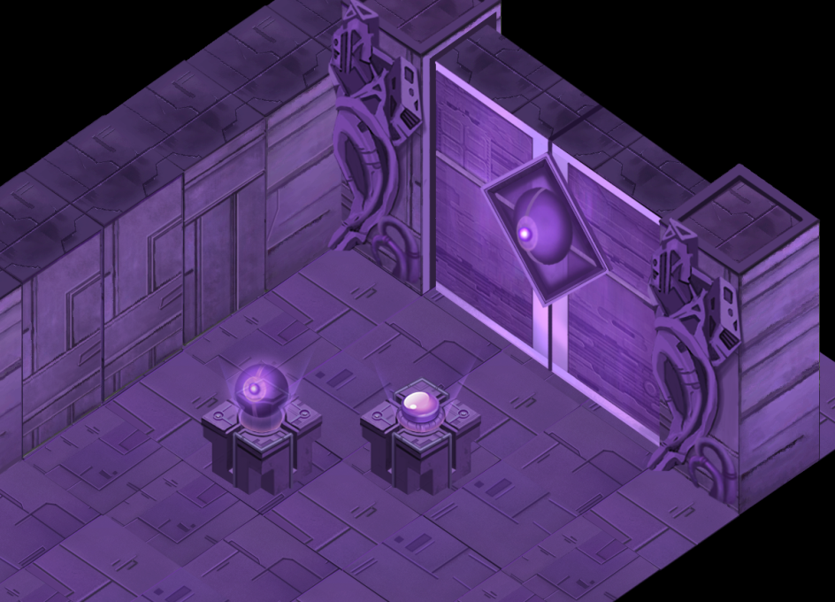

 |  |  |  |  |  |  |  |  | 待补充

新活动本1
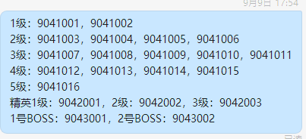
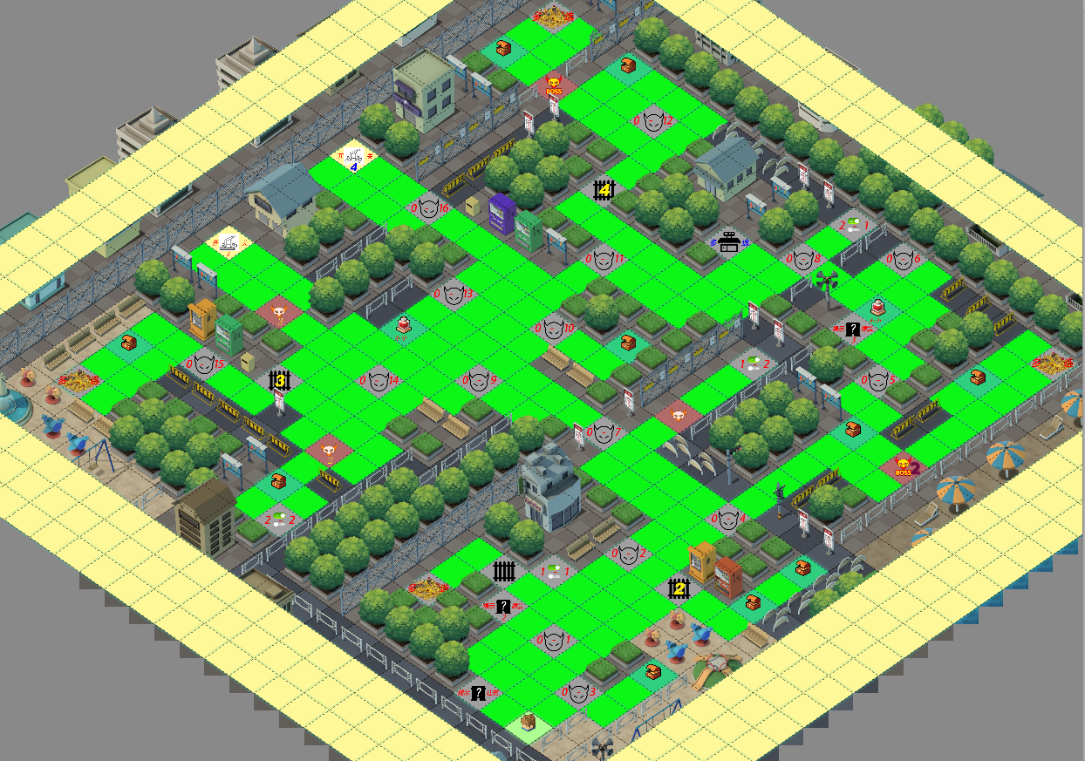
目标：拾取全部的大宝箱

策略说明：
1.优先击杀等级低的敌人，获得对应的BUFF，可以更快的通关
2.必须找到相同颜色的开关点击后才能清除障碍物
3.在合适的时间使用回血药水是保命的关键

怪物分布：
一等小怪2只 | 1号BOSS
二等小怪4只 | 2号BOSS
三等小怪5只
四等小怪4只 | 大宝箱4个
五等小怪1只 | 小箱子10个
 | 回血药2个
一等精英怪1只 | 地图商店1个
二等精英怪1只
三等精英怪1只

小怪难度说明：1-2-3-4-5,5级小怪最难打，击杀BOSS前建议击杀全部小怪和精英获得全部BUFF
精英难度说明：1-2-3,3级精英最难打，精英1，打完全部难度1和2的小怪
2个BOSS的难度一致，精英2，打完全部的难度3的小怪（难度1和难度2的小怪）
难度5小怪和精英3一致，精英3，打完全部难度4的小怪（难度1，2，3的小怪）
机关分布：
共有4处障碍需要清除，1号障碍需要分别点击1-1和1-2后才能清除，2号障碍需要分别
点击2-1和2-2后才能清除，3号和4号障碍分别点击3号和4号开关后即可清除掉

无法复活

